Sheet4
lib 에 넣는
jar
제네릭
/ 실습 ( controller,회원가입)
191104
mysql goods
190911
Mysql
실행방법

project
Triple 3
a.k.a. 333
jsp-java
driver loading
db연결
분리처리
190919
333

hanhaeun
hanhaeun
hanhaeun

Sheet1
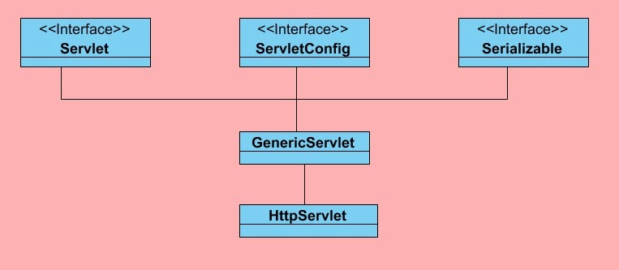

직렬화 인터페이스

<interface>
Servlet
<interface>
ServletConfig
<interface>
Serializable

<abstract>
GenericServelt

H

